工作表1
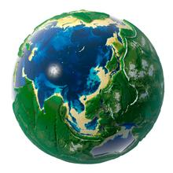 | 这里是标题

图片信息 |  | 属性信息
:image |  | 序号： | :RowNo__
 |  | 名称： | :name
 |  | 年龄： | :age
 |  | 时间： | :date.fullMilli
 |  | 其它：

 |  | 

合计： | :RowCount__
 | 谢谢您的支持

